统计表
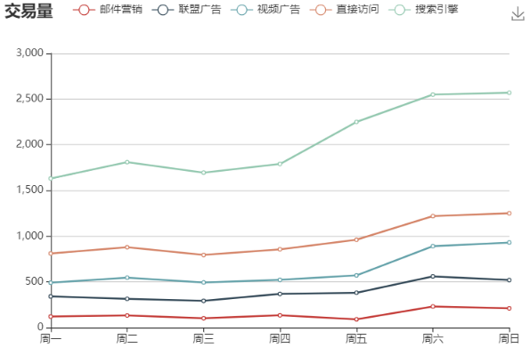
交易系统 | 交易时间 | 总交易量
 | 2020-04-08 08:00:00 | 385
 | 2020-04-08 09:00:00 | 388
 | 2020-04-08 14:00:00 | 295
 | 2020-04-08 15:00:00 | 433
 | 2020-04-08 16:00:00 | 170
 | 2020-04-09 12:00:00 | 384
 | 2020-04-09 14:00:00 | 391
 | 2020-04-09 16:00:00 | 373
 | 2020-04-09 17:00:00 | 383
 | 2020-04-09 17:00:00 | 364
 | 2020-04-10 12:00:00 | 171
 | 2020-04-10 14:00:00 | 668
 | 2020-04-10 15:00:00 | 545
 | 2020-04-15 14:00:00 | 3032
 | 2020-04-20 14:00:00 | 3077
 | 2020-04-20 15:00:00 | 3045

